Mapa 2.2
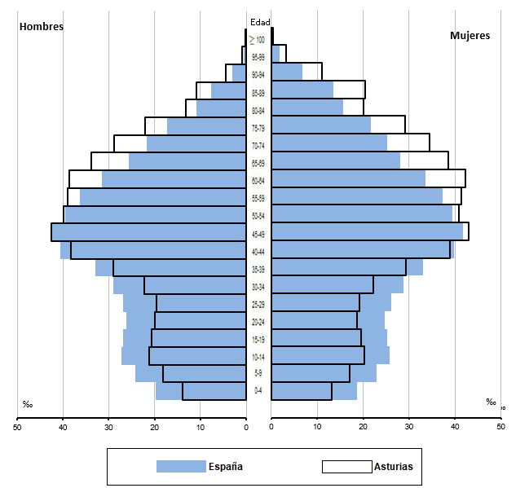
Pirámide de población
Año 2022
(Comparación Asturias - España)

